Лист1
 | Фото | Серия/Модель | Описание | Артикул | Размер мм | Цвет | Цена | Акция
1 |  | Rosa | Унитаз подвесной РИО Люкс (дюропласт с микролифтом) ROSA 30745 | 30745 |  | белый | 5599
2 |  | Watersense | Унитаз подвесной WESNAART OCEAN, 202-OCE12 сиденье дюропласт Белый | 202-OCE12 |  | белый | 6005
3 |  | Watersense | Унитаз подвесной безободковый торнадо Watersense Milana Vortex W01830 48,5х32х35,5 см микролифт | W01830 | 48,5х32х35,5 | белый | 6900
4 |  | Deep Lake | Унитаз подвесной Deep Lake DL-T08 520х340х360 безободковый, сиденье дюропласт | DL-T08 | 520х340х360 | белый | 6935
5 |  | Rosa | Унитаз подвесной Элеганс Люкс сиденье микролифт, дюропласт, белый, ROSA |  |  | белый | 6990
6 |  | Deep Lake | Унитаз подвесной Deep Lake DL-T06 520x345x340 безободковый, сиденье дюропласт | DL-T06 | 520x345x340 | белый | 7180
7 |  | Knois | Унитаз подвесной (Торнадо) Knois KN9722003 безободковый, с крышкой Soft-close 490х350х360 мм. | KN9722003 | 490х350х360 | белый | 7469
8 |  | SOLE | SOLE Унитаз подвесной LINE с крышкой Soft-close БЕЗОБОДКОВЫЙ Д-510*Ш-350*В-360 |  | 510*350*360 | белый | 7670
9 |  | Deep Lake | Унитаз подвесной Deep Lake DL-T02 510x365x325 безободковый |  |  | белый | 7951
10 |  | Watersense | Унитаз подвесной WESNAART KUBUS, 203-KUB13 сиденье дюропласт Белый | 203-KUB13 |  | белый | 7973
11 |  | SOLE | SOLE Унитаз подвесной CUBE с крышкой Soft-close БЕЗОБОДКОВЫЙ Ш-362, Д-523,В-288 |  | 523*362*288 | белый | 8156
12 |  | SOLE | SOLE Унитаз подвесной TORR с крышкой Soft-close БЕЗОБОДКОВЫЙ Д-490*Ш-370*В-370 |  |  | белый | 8157
13 |  | SOLE | SOLE Унитаз подвесной OMEGA с крышкой Soft-close БЕЗОБОДКОВЫЙ Д-485*Ш-360*В-365 |  | 485*360*365 | белый | 8392
14 |  | Rosa | Унитаз подвесной Stark (с микролифтом) Kirovit 30726 | 30726 |  | белый | 8399
15 |  | SOLE | SOLE Унитаз подвесной CUBE TURBO (Торнадо) с крышкой Soft-close БЕЗОБОДКОВЫЙ Ш-345, Д-525,В-360 |  |  | белый | 8457
16 |  | SOLE | SOLE Унитаз подвесной TORR TURBO (Торнадо) с крышкой Soft-close БЕЗОБОДКОВЫЙ Д-490*Ш-370*В-370 |  | 490*370*370 | белый | 8457
17 |  | Knois | Унитаз подвесной (Торнадо) Knois KN9722004 безободковый, с крышкой Soft-close 510х345х320 мм. | KN9722004 | 510х345х320 | белый | 8749
18 |  | SOLE | SOLE Унитаз подвесной CUBE 2 с крышкой Soft-close БЕЗОБОДКОВЫЙ Ш-345, Д-510, В-310 |  | 510*367*320 | белый | 9099
19 |  | SOLE | SOLE Унитаз подвесной PANDORA с крышкой Soft-close БЕЗОБОДКОВЫЙ Ш-367, Д-500, В-320 |  |  | белый | 9099
20 |  | Grossman | Унитаз подвесной Grossman торнадо GR-4455SQ 490х370х360 мм, безободковый, сиденье микролифт | GR-4455SQ | 490х370х360 | белый | 9105
21 |  | Knois | Унитаз подвесной Knois KN9722002 безободковый, с крышкой 53,5х36х30,5 см. | KN9722002 | 53,5х36х30,5 | белый | 9149
22 |  | Watersense | Унитаз подвесной безободковый торнадо Watersense Rita Pro Vortex W00751 52х32х35,5 см микролифт | W00751 | 52х32х35,5 | белый | 9201
23 |  | Grossman | Унитаз подвесной Grossman торнадо GR-4411SQ, 520х360х375 мм, безободковый, сиденье микролифт | GR-4411SQ | 520х360х375 | белый | 9315
24 |  | Watersense | Унитаз подвесной безободковый торнадо Watersense Eva Vortex W01831 49х34х35 см микролифт | W01831 | 49х34х35 | белый | 9378
25 |  | Knois | Унитаз подвесной (Торнадо) Knois KN9700200 безободковый, с крышкой Soft-close 500х360х350 мм. | KN9700200 | 500х360х35 | белый | 9428
26 |  | SOLE | SOLE Унитаз подвесной STILL с крышкой Soft-close БЕЗОБОДКОВЫЙ Д-480*Ш-360*В-300 |  | 480*360*300 | белый | 9631
27 |  | Grossman | Унитаз подвесной Grossman GR-4413S 510*355*370 с тонкой крышкой, 1 место | GR-4413S | 510*355*370 | белый | 9737
28 |  | Grossman | Унитаз подвесной Grossman торнадо GR-4483SQ, 520х360х410 мм, безободковый, сиденье микролифт | GR-4483SQ | 520х360х410 | белый | 9821
29 |  | OLIVE'S | Унитаз подвесной OLIVE’S PLAZA PL30116DP сиденье дюропласт Белый Д-490 Ш-360 В-355 мм | PL30116DP | 490*360*355 | белый | 10080
30 |  | SOLE | SOLE Унитаз подвесной SOHO с крышкой Soft-close БЕЗОБОДКОВЫЙ Д-510*Ш-350*В-400 |  | 510*350*400 | белый | 10096
31 |  | OLIVE'S | Унитаз подвесной OLIVE’S PORTO PR30116DP сиденье дюропласт Белый Д-510 Ш-360 В-335 мм | PR30116DP | 510*360*335 | белый | 10217
32 |  | OLIVE'S | Унитаз подвесной OLIVE’S VORTEX DUO Торнадо VD30116DP сиденье дюропласт Белый | VD30116DP |  | белый | 10608
33 |  | D@K | Унитаз подвесной безободковый торнадо D&K Rhein.Bach DT1476516, 500*360*350 мм, сиденье микролифт, белый | DT1476516 | 500*360*350 | белый | 10630
34 | 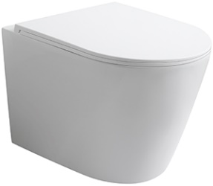 | Vecony | NEW! Tornado Quiet Гарантия: керамика - 10 лет / сиденье - 3 года | VAN-48T | 480x360x360 | Белый глянцевый | 11799
35 | 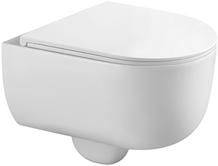 | Vecony | NEW! Tornado Quiet Гарантия: керамика - 10 лет / сиденье - 3 года | VRI-49T | 495x360x340 | Белый глянцевый | 11799
36 |  | SOLE | SOLE Унитаз подвесной PANDORA 2 с крышкой Soft-close БЕЗОБОДКОВЫЙ Ш-370, Д-475, В-380 |  | 475*370*380 | белый | 11962
37 |  | OLIVE'S | Унитаз подвесной OLIVE’S ARTIS AR30116DP сиденье дюропласт Белый Д-530 Ш-360 В-345 мм | AR30116DP | 530*360*345 | белый | 11988
38 |  | Grossman | Унитаз подвесной Grossman торнадо GR-4404BMSQ, 485х340х290 мм, черный, матовый, безободковый, сиденье микролифт | GR-4404BMSQ | 485х340х290 | белый | 12075
39 | 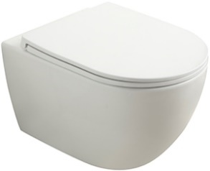 | Vecony | NEW! Tornado Quiet Гарантия: керамика - 10 лет / сиденье - 3 года | VEN-52T | 525x360x350 | Белый глянцевый | 12361
40 |  | Knois | Унитаз подвесной Knois KN2285000 Торнадо, микролифт 52х36х36 см. | KN2285000 | 52х36х36 | белый | 12429
41 |  | VT1-37 | Унитаз подвесной безободковый Ультратонкая быстросъемная крышка-сиденье с плавным опусканием | VT1-37 | 555х365х355 | белый | 12,600 | 9,450
42 |  | Grossman | Унитаз подвесной Grossman торнадо Thin Rim GR-5604SQ 520х360х355 мм, тонкий ободок, сиденье микролифт | GR-5604SQ | 520х360х355 | белый | 12760
43 |  | Vecony | NEW! Tornado Quiet Гарантия: керамика - 10 лет / сиденье - 3 года | VMO-48T | 485x360x320 | Белый глянцевый | 12848
44 |  | Grossman | Унитаз подвесной Grossman торнадо GR-4455BMSQ, 490х370х360 мм, черный, матовый, безободковый, сиденье микролифт | GR-4455BMSQ | 490х370х360 | черный, матовый | 12848
45 |  | VT1-58TFS | Унитаз подвесной Tornado 3.0 Era Ультратонкая быстросъемная крышка-сиденье с плавным опусканием Унитаз имеет полностью закрытую нижнюю часть | VT1-58TFS | 480x340x350 | белый | 12,910 | 0
46 | 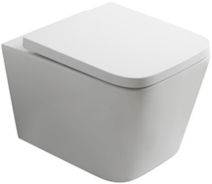 | Vecony | NEW! Tornado Quiet Гарантия: керамика - 10 лет / сиденье - 3 года | VPU-51T | 510x350x345 | Белый глянцевый | 12923
47 |  | D@K | Унитаз подвесной безободковый D&K Venice DT1026016, 515*355*365мм, сиденье микролифт, белый | DT1026016 | 515*355*365 | белый | 12933
48 | 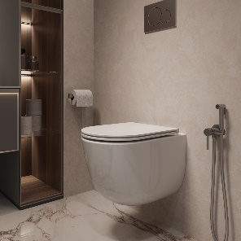 | VT1-57TFS | Унитаз подвесной Tornado 3.0 Intero Ультратонкая быстросъемная крышка-сиденье с плавным опусканием Унитаз имеет полностью закрытую нижнюю часть | VT1-57TFS | 510x355x370 | белый | 13,290 | 0
49 | 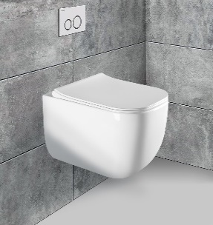 | VT1-35 | Унитаз подвесной безободковый Ультратонкая быстросъемная крышка-сиденье с плавным опусканием | VT1-35 | 520x360x350 | белый | 13,300 | 11,170
50 |  | OLIVE'S | Унитаз подвесной OLIVE’S PLAZA PL30117DP Черный глянец сиденье дюропласт Белый Д-490 Ш-360 В-355 мм | PL30117DP | 490*360*355 | Черный глянец | 13390
51 |  | D@K | Унитаз подвесной безободковый D&K Quadro DT1516016, 530*360*365 мм, сиденье микролифт, белый | DT1516016 | 530*360*365 | белый | 13420
52 | 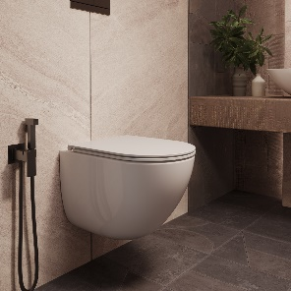 | VT1-56TFS | Унитаз подвесной Tornado 3.0 Bien Ультратонкая быстросъемная крышка-сиденье с плавным опусканием Унитаз имеет полностью закрытую нижнюю часть | VT1-56TFS | 520x360x400 | белый | 13,670 | 0
53 | 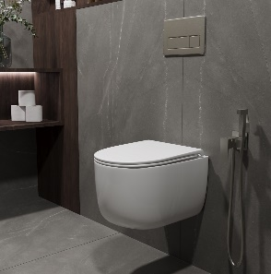 | VT1-64ST | Унитаз подвесной Tornado 3.0 Evo Ультратонкая быстросъемная крышка-сиденье с плавным опусканием | VT1-64ST | 520x360x295 | белый | 13,770 | 13,080
54 | 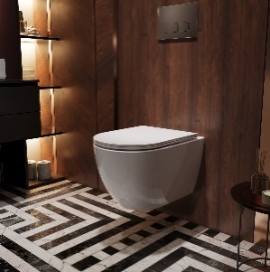 |  | Унитаз подвесной Tornado Globo Ультратонкая быстросъемная крышка-сиденье с плавным опусканием | VT1-74T | 525x358x348 | белый | 13,790 | 0
55 |  | SOLE | SOLE Унитаз подвесной PANDORA 2 GREY с крышкой Soft-close БЕЗОБОДКОВЫЙ Ш-370, Д-475, В-380 |  | 475*370*380 | Серый | 13825
56 | 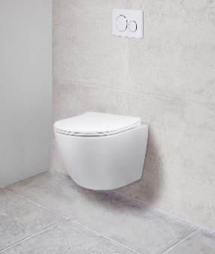 Фото | VT1-14S | Унитаз подвесной безободковый Ультратонкая быстросъемная крышка-сиденье с плавным опусканием | VT1-14S | 485х365х360 | белый | 13,850 | 11,780
57 | 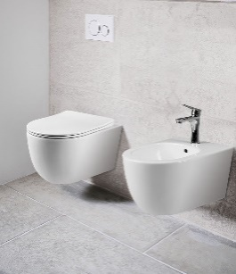 | VT1-34S | Унитаз подвесной безободковый Ультратонкая быстросъемная крышка-сиденье с плавным опусканием | VT1-34S | 480x370x340 | белый | 13,900 | 11,810
58 |  | Cerutti SPA | Cerutti SPA Унитаз NIVOLET ARIA подвесной (495*360*350) безободковый, тонкая крышка дюропласт с микролифтом быстросъемная 2613Е | 2613Е | 495*360*350 | белый | 14007
59 | 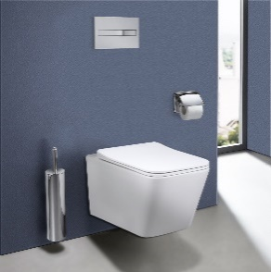 Фото | VT1-12 | Унитаз подвесной безободковый Ультратонкая быстросъемная крышка-сиденье с плавным опусканием | VT1-12 | 520х360х350 | белый | 14,040 | 11,650
60 | 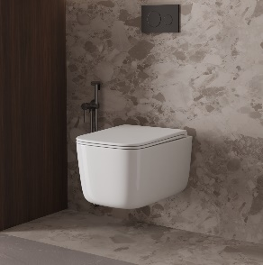 | VT1-63T | Унитаз подвесной Tornado 3.0 Capri Ультратонкая быстросъемная крышка-сиденье с плавным опусканием | VT1-63T | 485x345x400 | белый | 14,070 | 0
61 | 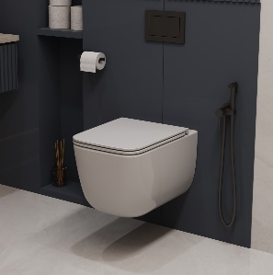 | VT1-53T | Унитаз подвесной Tornado Lina Ультратонкая быстросъемная крышка-сиденье с плавным опусканием | VT1-53T | 530x365x375 | белый | 14,160 | 0
62 |  | Grossman | Унитаз подвесной Grossman торнадо Thin Rim GR-5601S, 520х360х360 мм, безободковый, сиденье микролифт, тонкий ободок | GR-5601S | 520х360х360 | белый | 14443
63 | 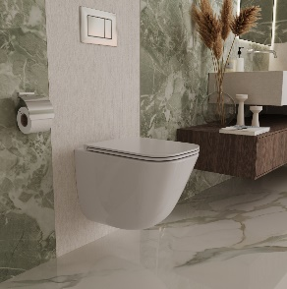 | VT1-55T | Унитаз подвесной Tornado 3.0 Demi Ультратонкая быстросъемная крышка-сиденье с плавным опусканием Унитаз имеет полностью закрытую нижнюю часть | VT1-55T | 485x345x400 | белый | 14,570 | 13,840
64 |  | Grossman | Унитаз подвесной Grossman торнадо GR-4477BMSQ, 485х360х330 мм, безободковый, сиденье микролифт, черный, матовый | GR-4477BMSQ | 485х360х330 | черный, матовый | 14587
65 | 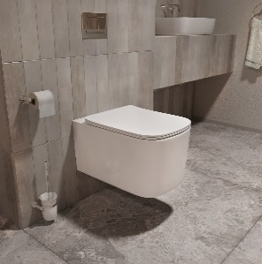 | VT1-32T | Унитаз подвесной Tornado Ultra Ультратонкая быстросъемная крышка-сиденье с плавным опусканием | VT1-32T | 555x375x335 | белый | 14,590 | 0
66 | 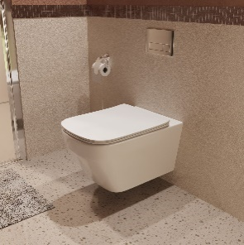 | VT1-38T | Унитаз подвесной Tornado Edge Ультратонкая быстросъемная крышка-сиденье с плавным опусканием | VT1-38T | 555x375x335 | белый | 14,590 | 0
67 | 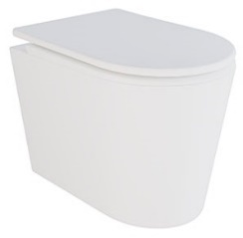 | Vecony | NEW! Tornado Quiet Гарантия: керамика - 10 лет / сиденье - 3 года | VRU-52T | 520x360x365 | Белый глянцевый | 14593
68 |  | Cerutti SPA | Cerutti SPA Унитаз Vettore aria 2615E (480*340*350) подвесной безободковый, тонкая крышка дюропласт с микролифтом (БЕЛЫЙ 2615E) | 2615E | 480*340*350 | белый | 14702
69 | 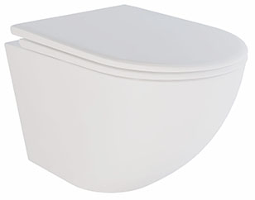 | Vecony | NEW! Tornado Quiet Гарантия: керамика - 10 лет / сиденье - 3 года | VMO-52T | 520x360x365 | Белый глянцевый | 14709
70 |  | SOLE | SOLE Унитаз подвесной PANDORA 2 BLACK с черной матовой крышкой Soft-close БЕЗОБОДКОВЫЙ Д-475*Ш-370*В-380 |  | 475*360*380 | черный | 14787
71 | 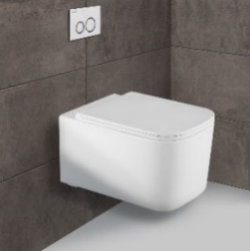 | VT1-32 | Унитаз подвесной безободковый Ультратонкая быстросъемная крышка-сиденье с плавным опусканием | VT1-32 | 520х345х355 | белый | 14,830 | 12,600
72 | 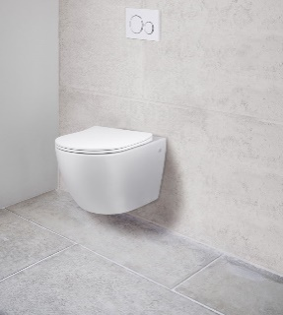 Фото | VT1-14 | Унитаз подвесной безободковый Ультратонкая быстросъемная крышка-сиденье с плавным опусканием | VT1-14 | 550х365х395 | белый | 14,830 | 11,120
73 | 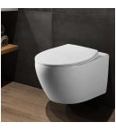 Фото | VT1-25 | Унитаз подвесной безободковый Ультратонкая быстросъемная крышка-сиденье с плавным опусканием | VT1-25 | 530х380х350 | белый | 14,860 | 0
74 | 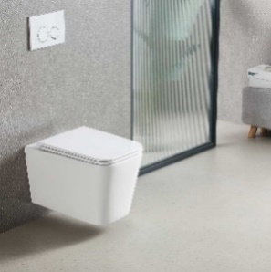 | VT1-12T | Унитаз подвесной Tornado Q-Line Ультратонкая быстросъемная крышка-сиденье с плавным опусканием | VT1-12T | 530x360x365 | белый | 14,890 | 13,400
75 | 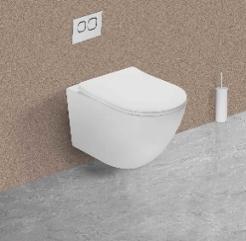 |  | Унитаз подвесной Tornado Globo Ультратонкая быстросъемная крышка-сиденье с плавным опусканием | VT1-14ST | 490x360x360 | белый | 14,930 | 11,940
76 | 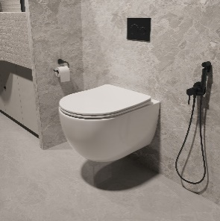 | VT1-34ST | Унитаз подвесной Tornado Evo Ультратонкая быстросъемная крышка-сиденье с плавным опусканием | VT1-34ST | 490x365x340 | белый | 14,990 | 12,000
77 | 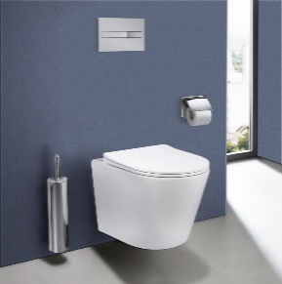 | VT1-11S | Унитаз подвесной безободковый Ультратонкая быстросъемная крышка-сиденье с плавным опусканием | VT1-11S | 490x365x360 | белый | 15,000 | 0
78 | 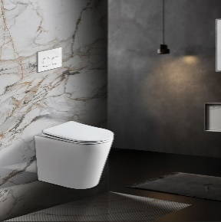 | VT1-11T | Унитаз подвесной Tornado Piatti Ультратонкая быстросъемная крышка-сиденье с плавным опусканием | VT1-11T | 515x355x365 | белый | 15,130 | 12,110
79 | 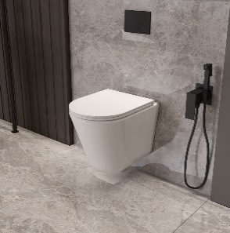 | VT1-23T | Унитаз подвесной Tornado 3.0 Vito Ультратонкая быстросъемная крышка-сиденье с плавным опусканием Унитаз имеет полностью закрытую нижнюю часть | VT1-23T | 515x360x395 | белый | 15,210 | 0
80 | 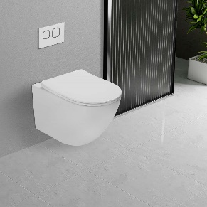 | VT1-14T | Унитаз подвесной Tornado Globo Ультратонкая быстросъемная крышка-сиденье с плавным опусканием | VT1-14T | 535x360x360 | белый | 15,280 | 12,220
81 | 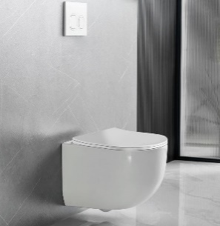 | VT1-52T | Унитаз подвесной Tornado Globo Ультратонкая быстросъемная крышка-сиденье с плавным опусканием | VT1-52T | 495x360x370 | белый | 15,540 | 12,430
82 |  | D@K | Унитаз подвесной безободковый (торнадо) D&K Berlin DT1436516,490*340*350 мм, сиденье микролифт, белый |  | 490*340*350 | белый | 15906
83 | 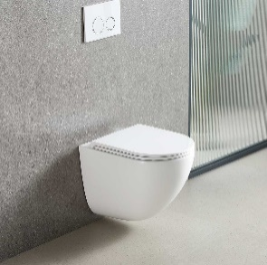 | VT1-51T | Унитаз подвесной Tornado 3.0 Bien безободковый Ультратонкая быстросъемная крышка-сиденье с плавным опусканием Унитаз имеет полностью закрытую нижнюю часть | VT1-51T | 495x360x390 | белый | 16,850 | 13,480
84 | 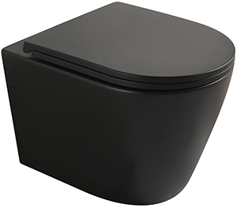 | Vecony | NEW! Tornado Quiet Гарантия: керамика - 10 лет / сиденье - 3 года | VAN-48TB | 480x360x360 | Чёрный | 16856
85 | 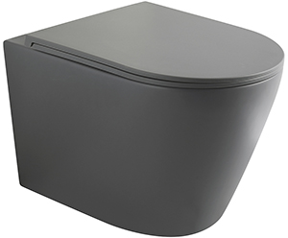 | Vecony | NEW! Tornado Quiet Гарантия: керамика - 10 лет / сиденье - 3 года | VAN-48TGR | 480x360x360 | Серый | 16856
86 | 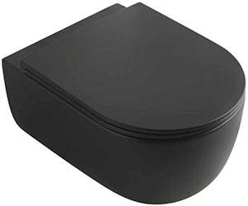 | Vecony | NEW! Tornado Quiet Гарантия: керамика - 10 лет / сиденье - 3 года | VRI-49TB | 495x360x340 | Чёрный | 16856
87 | 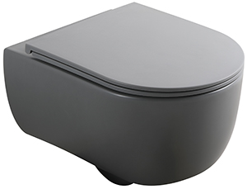 | Vecony | NEW! Tornado Quiet Гарантия: керамика - 10 лет / сиденье - 3 года | VRI-49TGR | 495x360x340 | Серый | 16856
88 | 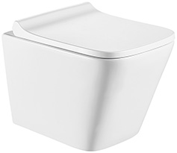 | Vecony | Выпуск: горизонтальный (в стену) Материал чаши: фарфор Конструкция: Rimless Крышка с механизмом плавного опускания с сиденьем в комплекте Крышка-сиденье легко снимается, обеспечивая удобный уход Форма воронки унитаза предотвращает образование брызг Крышка из дюропласта: не желтеет, не царапается и устойчива к бытовой химии Гарантия: керамика - 10 лет / сиденье - 3 года | VCN2-49R | 490x340x365 | Белый глянцевый | 17140
89 | 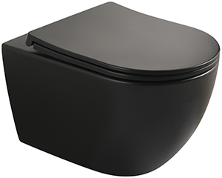 | Vecony | NEW! Tornado Quiet Гарантия: керамика - 10 лет / сиденье - 3 года | VEN-52TB | 525x360x350 | Чёрный | 17418
90 | 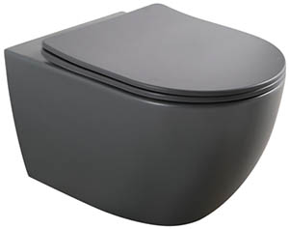 | Vecony | NEW! Tornado Quiet Гарантия: керамика - 10 лет / сиденье - 3 года | VEN-52TGR | 525x360x350 | Серый | 17418
91 |  | D@K | Унитаз подвесной безободковый D&K Berlin DT1436016, 490*340*350 мм, сиденье микролифт, белый | DT1436016 | 490*340*350 | белый | 17532
92 |  | D@K | Унитаз подвесной безободковый D&K Matrix DT1396016, 490*370*360 мм, сиденье микролифт, белый | DT1396016 | 490*370*360 | белый | 17532
93 |  | D@K | Унитаз подвесной безободковый торнадо D&K Bamberg DT1556516, 520*360*360 мм, сиденье микролифт, белый | DT1556516 | 520*360*360 | белый | 17782
94 |  | D@K | Унитаз подвесной безободковый торнадо D&K München DT1566516, 520*360*360мм, сиденье микролифт, белый | DT1566516 | 520*360*360 | белый | 17782
95 | 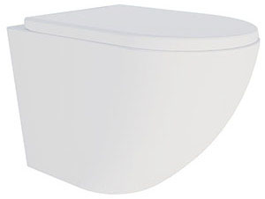 | Vecony | Выпуск: горизонтальный (в стену) Материал чаши: фарфор Конструкция: Rimless Крышка с механизмом плавного опускания с сиденьем в комплекте Крышка-сиденье легко снимается, обеспечивая удобный уход Форма воронки унитаза предотвращает образование брызг Крышка из дюропласта: не желтеет, не царапается и устойчива к бытовой химии Гарантия: керамика - 10 лет / сиденье - 3 года | VCN1-52R | 520x365x360 | Белый глянцевый | 18350
96 | 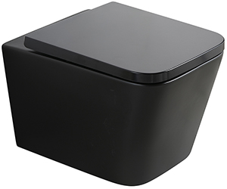 | Vecony | NEW! Tornado Quiet Гарантия: керамика - 10 лет / сиденье - 3 года | VPU-51TB | 510x350x345 | Чёрный | 18542
97 | 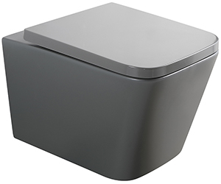 | Vecony | NEW! Tornado Quiet Гарантия: керамика - 10 лет / сиденье - 3 года | VPU-51TGR | 510x350x345 | Серый | 18542
98 |  | D@K | Унитаз подвесной безободковый (торнадо) D&K Matrix DT1396516, 490*370*360 мм, сиденье микролифт, белый | DT1396516 | 490*370*360 | белый | 19284
99 | 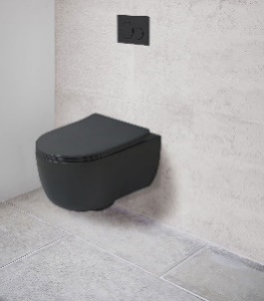 | VT1-34SMB | Унитаз подвесной безободковый Ультратонкая быстросъемная крышка-сиденье с плавным опусканием | VT1-34SMB | 490x355x320 | матовый черный | 19,330 | 13,530
100 |  | D@K | Унитаз подвесной безободковый (торнадо) D&K Venice DT1026516, 515*355*365 мм, сиденье микролифт, белый | DT1026516 | 515*355*365 | белый | 19937
101 | 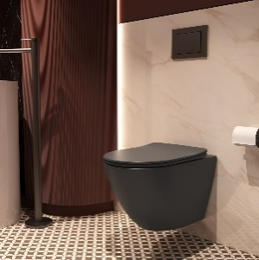 | VT1-14ST | Унитаз подвесной Tornado Globo Ультратонкая быстросъемная крышка-сиденье с плавным опусканием | VT1-14STMA | 490x360x360 | антрацит матовый | 20,980 | 0
102 | 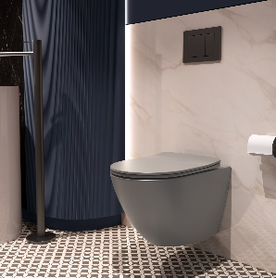 |  | Унитаз подвесной Tornado Globo Ультратонкая быстросъемная крышка-сиденье с плавным опусканием | VT1-14STMG | 490x360x360 | серый матовый | 20,980 | 0
103 |  | D@K | Унитаз подвесной безободковый D&K Matrix DT1396025, 490*370*360 мм, сиденье микролифт, черный | DT1396025 | 490*370*360 | черный | 21838
104 | 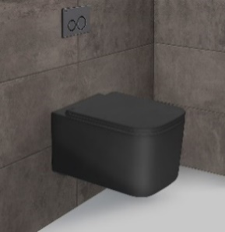 | VT1-32MB | Унитаз подвесной безободковый Ультратонкая быстросъемная крышка-сиденье с плавным опусканием | VT1-32MB | 520х345х355 | матовый черный | 21,950 | 17,560
105 | 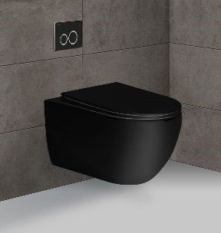 | VT1-34MB | Унитаз подвесной безободковый Ультратонкая быстросъемная крышка-сиденье с плавным опусканием | VT1-34MB | 555x365x355 | матовый черный | 21,970 | 16,480
106 | 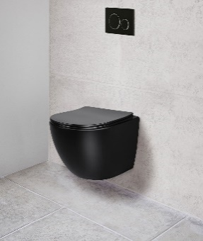 Фото | VT1-14SMB | Унитаз подвесной безободковый Ультратонкая быстросъемная крышка-сиденье с плавным опусканием | VT1-14SMB | 490х370х370 | матовый черный | 22,250 | 18,920
107 | 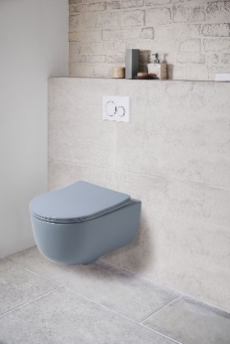 | VT1-34SMO | Унитаз подвесной безободковый Ультратонкая быстросъемная крышка-сиденье с плавным опусканием | VT1-34SMO | 490x355x320 | океан матовый | 22,350 | 0
108 | 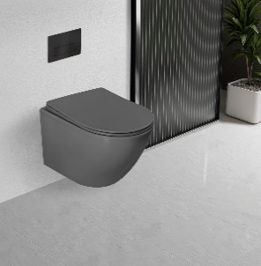 | VT1-14T | Унитаз подвесной Tornado Globo Ультратонкая быстросъемная крышка-сиденье с плавным опусканием | VT1-14TMA | 535x360x360 | антрацит матовый | 22,410 | 0
109 | 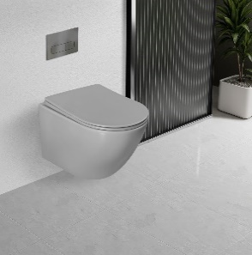 | VT1-14T | Унитаз подвесной Tornado Globo Ультратонкая быстросъемная крышка-сиденье с плавным опусканием | VT1-14TMG | 535x360x360 | серый матовый | 22,410 | 0
110 |  | Vecony | Материал чаши: фарфор Конструкция: безободковая Tornado Quiet Крышка с механизмом плавного опускания с сиденьем в комплекте Крышка-сиденье легко снимается, обеспечивая удобный уход Форма воронки унитаза предотвращает образование брызг Крышка из дюропласта: не желтеет, не царапается и устойчива к бытовой химии Гарантия: керамика - 10 лет / сиденье - 3 года | VMO-48TGr | 485x360x320 | Серый | 22441
111 |  | Vecony | Материал чаши: фарфор Конструкция: безободковая Tornado Quiet Крышка с механизмом плавного опускания с сиденьем в комплекте Крышка-сиденье легко снимается, обеспечивая удобный уход Форма воронки унитаза предотвращает образование брызг Крышка из дюропласта: не желтеет, не царапается и устойчива к бытовой химии Гарантия: керамика - 10 лет / сиденье - 3 года | VMO-48TB | 485x360x320 | Чёрный | 22441
112 |  | VT1-11SMB | Унитаз подвесной безободковый Ультратонкая быстросъемная крышка-сиденье с плавным опусканием | VT1-11SMB | 490x365x360 | матовый черный | 22,480 | 21,360
113 |  |  | Унитаз подвесной Tornado Globo Ультратонкая быстросъемная крышка-сиденье с плавным опусканием | VT1-14STMC | 490x360x360 | капучино матовый | 22,650 | 0
114 |  | VT1-34SMG | Унитаз подвесной безободковый Ультратонкая быстросъемная крышка-сиденье с плавным опусканием | VT1-34SMG | 490x355x320 | матовый серый | 23,430 | 0
115 |  | VT1-14T | Унитаз подвесной Tornado Globo Ультратонкая быстросъемная крышка-сиденье с плавным опусканием | VT1-14TMC | 535x360x360 | белый | 23,530 | 0
116 |  | VT1-14SMG | Унитаз подвесной безободковый Ультратонкая быстросъемная крышка-сиденье с плавным опусканием | VT1-14SMG | 485х365х360 | матовый серый | 24,220 | 21,800
117 |  | VT1-11SMC | Унитаз подвесной безободковый Ультратонкая быстросъемная крышка-сиденье с плавным опусканием | VT1-11SMC | 490x365x360 | капучино матовый | 24,220 | 0
118 |  | VT1-11SMA | Унитаз подвесной безободковый Ультратонкая быстросъемная крышка-сиденье с плавным опусканием | VT1-11SMA | 490x365x360 | антрацит матовый | 24,220 | 0
119 |  | VT1-12MG | Унитаз подвесной безободковый Ультратонкая быстросъемная крышка-сиденье с плавным опусканием | VT1-12MG | 520х360х350 | матовый серый | 24,510 | 22,060
120 |  | VT1-14SMA | Унитаз подвесной безободковый Ультратонкая быстросъемная крышка-сиденье с плавным опусканием | VT1-14SMA | 490х370х370 | антрацит матовый | 25,070 | 21,310
121 |  | D@K | Унитаз подвесной безободковый D&K Venice DT1026025, 515*355*365 мм, сиденье микролифт, черный | DT1026025 | 515*355*365 | черный | 25108
122 |  | VT1-12MA | Унитаз подвесной безободковый Ультратонкая быстросъемная крышка-сиденье с плавным опусканием | VT1-12MA | 520х350х345 | антрацит матовый | 25,800 | 21,930
123 |  | VT1-12MO | Унитаз подвесной безободковый Ультратонкая быстросъемная крышка-сиденье с плавным опусканием | VT1-12MO | 520х350х345 | океан матовый | 25,800 | 21,930
124 |  | VT1-14SMC | Унитаз подвесной безободковый Ультратонкая быстросъемная крышка-сиденье с плавным опусканием | VT1-14SMC | 490х370х370 | капучино матовый | 26,640 | 23,980
125 |  | VT1-34SMC | Унитаз подвесной безободковый Ультратонкая быстросъемная крышка-сиденье с плавным опусканием | VT1-34SMC | 490x355x320 | капучино матовый | 27,000 | 0
126 |  | VT1-12MC | Унитаз подвесной безободковый Ультратонкая быстросъемная крышка-сиденье с плавным опусканием | VT1-12MC | 520х350х345 | капучино матовый | 27,030 | 22,980
127 |  | D@K | Унитаз подвесной безободковый D&K Berlin DT1436025, 490*340*350 мм, сиденье микролифт, черный | DT1436025 | 490*340*350 | черный | 32418

